Sayfa1
Numune Adı | TAS(mmol/L) | TOS (µmol/L) | OSI | ALP (U/L) | AST (U/L) | ALT (U/L)
P-1 | 1.32 | 7.53 | 0.570 | 382 | 111 | 84
P-2 | 1.34 | 9.5 | 0.709 | 335 | 90 | 67
P-3 | 2.08 | 28.45 | 1.368 | 438 | 339 | 295
P-4 | 0.97 | 5.74 | 0.592 | 288 | 77 | 64
P-5 | 1.71 | 8.11 | 0.474 | 308 | 88 | 78
P-6 | 1.97 | 6.84 | 0.347 | 321 | 83 | 65
P-7 | 1.72 | 6.53 | 0.380 | 321 | 90 | 57
O-1 | 1.07 | 5.54 | 0.518 | 260 | 98 | 58
O-2 | 1.68 | 11.9 | 0.708 | 240 | 81 | 49
O-3 | 1.32 | 9.84 | 0.745 | 345 | 75 | 48
O-4 | 1.37 | 6.4 | 0.467 | 483 | 123 | 69
O-5 | 1.14 | 5.5 | 0.482 | 294 | 76 | 44
O-6 | 1.69 | 14.46 | 0.856 | 263 | 101 | 60
O-7 | 1.36 | 8.11 | 0.596 | 257 | 81 | 50
K-1 | 1.48 | 38.94 | 2.631 | 220 | 155 | 40
K-2 | 1.56 | 43.16 | 2.767 | 204 | 181 | 46
K-3 | 1.33 | 18.81 | 1.414 | 236 | 172 | 44
K-4 | 1.63 | 20.19 | 1.239 | 472 | 123 | 67
K-6 | 1.2 | 8.3 | 0.692 | 279 | 71 | 43
K-7 | 1.31 | 12.8 | 0.977 | 415 | 88 | 53
PO-1 | 1.14 | 6.86 | 0.602 | 445 | 94 | 67
PO-2 | 1.21 | 9.93 | 0.821 | 244 | 73 | 39
PO-3 | 1.13 | 12.8 | 1.133 | 391 | 87 | 54
PO-4 | 1.01 | 8.54 | 0.846 | 266 | 84 | 49
PO-5 | 1.6 | 11.12 | 0.695 | 330 | 98 | 71
PO-6 | 1.41 | 12.46 | 0.884 | 240 | 239 | 168
PO-7 | 1.21 | 12.22 | 1.010 | 243 | 95 | 66

Hemolizli örnekler için numune görsellerine bakın

Bu çalışmada "Relassay" marka kitler kullanılmıştır.
Kullanılan cihaz: Mindray marka BS300 model tam otomatik biyokimya cihazı
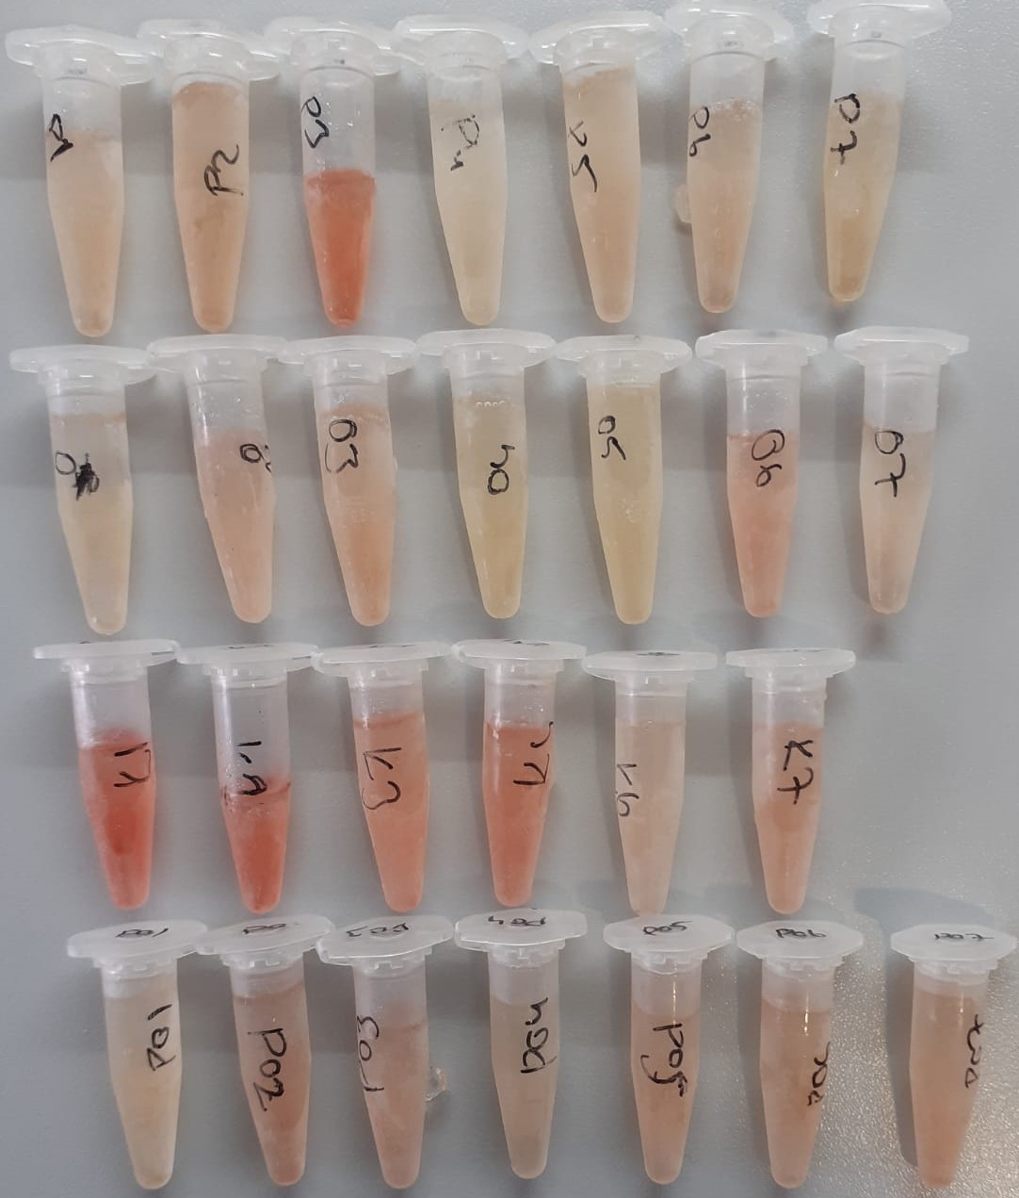

www.baranmedikal.com.tr

